Shade_options
Option | Graphic | Description | *Only graphics (not descriptions) were showed to respondents
1 |  | Full sun coffee plantation
2 |  | Simple shade coffee plantation (service trees)
3 | 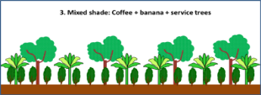 | Mixed shade: coffee, banana and service trees
4 |  | Diversified shade
5 |  | Rustic shade or coffee under forest
 | Shade grphics by Rolando Cerda

